Задания
ЛР №5, Атанова Натали Станиславовна, 221-363, вариант 24, дата выполнения - 27.11.2023, дата проверки - 01.12.2023, дата защиты - 08.12.2023

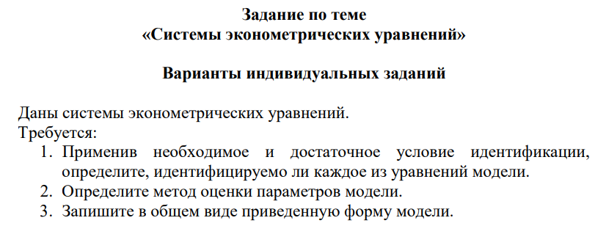

Решение см. на листе "Системы эконометрических уравн"

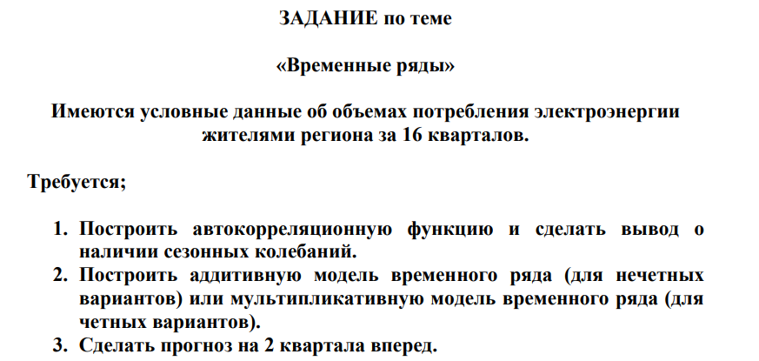

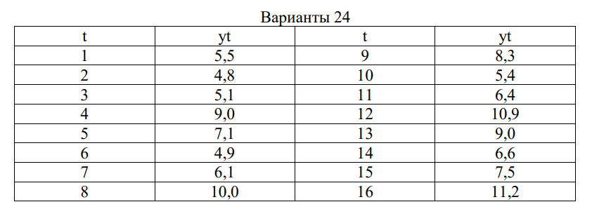

См. лист "Временные ряды"

Системы эконометрических уравн
Пункт 1. Применив необходимое и достаточное условие идентификации, определите, идентифицируемо ли каждое из уравнений модели

В модели 3 эндогенные переменные (Ct, It, Yt) и 2 предопределенные : 1 экзогенная (Gt) и 1 лаговая (Yt-1)

Проверим необходимое условие идентификации для каждого из уравнений модели.

 |  |  |  |  |  | H - число эндогенных переменных
 |  |  |  |  |  | D - число экзогенных (предопределенных) переменных, которые содержатся в системе, но не входят в данное уравнение

уравнение 1.
 | H = 2
 | D = 2-1 = 1
 | D+1 = H, следовательно, уравнение идентифицируемо

уравнение 2.
 | H = 2
 | D = 2
 | D+1 > H, следовательно, уравнение сверхидентифицируемо

уравнение 3.
 | тождество, параметры которого известны. Необходимости в идентификации нет

Проверим для каждого уравнения достаточное условие идентификации. Для этого составим матрицу коэффициентов при переменных модели
Достаточное условие идентификации: ранг матрицы коэффициентов при переменных, не входящих в исследуемое уравнение, должен быть равен числу эндогенных переменных модели без одного.

 | Ct | It | Yt | Yt-1 | Gt
1 уравнение | -1 | 0 | b11 | b12 | 0
2 уравнение | 0 | -1 | b21 | 0 | 0
Тождество | 1 | 1 | -1 | 0 | 1

 | It | Gt |  |  | r = 2 = (число эндогенных - 1)
2 уравнение | -1 | 0 |  |  | условие выполняется
Тождество | 1 | 1

 | Ct | Yt-1 | Gt |  | r = 2 = (число эндогенных - 1)
1 уравнение | -1 | b12 | 0 |  | условие выполняется
Тождество | 1 | 0 | 1

Вывод: модель сверхидентифицируема (сверхидентифицируемая модель содержит хотя бы одно сверхидентифицируемое уравнение)

Пункт 2. Определите метод оценки параметров модели

Модель сверхидентифицируема, применяем двухшаговый метод наименьших квадратов (ДМНК)

Пункт 3. Запишите в общем виде приведенную форму модели

 |  |  |  | структурная форма
 |  |  |  | В модели 3 эндогенные переменные (Ct, It, Yt) и 2 предопределенные : 1 экзогенная (Gt) и 1 лаговая (Yt-1)

$\left\{\begin{aligned}C_{t}=A1+ δ_{11}G_{t}+ δ_{12}Y_{t−1}+u1 \\ I_{t}=A2+ δ_{21}Gt+ δ_{22} Y_{t−1}+u2 \\ Y_{t}=A3+ δ_{31}Gt+ δ_{32} Y_{t−1}+u3\end{aligned}\right.$

 |  |  |  | приведенная форма в общем виде

Временные ряды
Пункт 1. Построить автокорреляционную функцию о сделать вывод о наличии сезонных колебаний

Поле корреляции
Коррелограмма
t | yt
1 | 5.5 |  | лаг | коэф. автокор. уровней
2 | 4.8
3 | 5.1
4 | 9.0 |  | 1 | 0.19461432726
5 | 7.1 |  | 2 | -0.53649237072
6 | 4.9 |  | 3 | 0.1427102092
7 | 6.1 |  | 4 | 0.97719714035
8 | 10.0 |  | 5 | 0.14048805228
9 | 8.3 |  | 6 | -0.68234099763
10 | 5.4 |  | 7 | 0.031136705157
11 | 6.4 |  | 8 | 0.95191675107
12 | 10.9 |  | 9 | 0.13813594028
13 | 9.0 |  | 10 | -0.68748067242
14 | 6.6 |  | 11 | -0.06548296914
15 | 7.5 |  | 12 | 0.93307109238
16 | 11.2

наиболее высоким оказался коэффициент автокорреляции порядка 4 порядка, ряд содержит циклические колебания с периодичностью в 4 квартала

Пункт 2. Построить мультипликативную модель временного ряда (для четных вариантов).

t | yt | Итого за четыре квартала | Скользящая средняя за четыре квартала | Центрированная скользящая средняя | Оценка сезонной компоненты | (оценки сезонной компоненты находят как разность между фактическими уровнями ряда и центрированными скользящими средними)
1 | 5.5 | - | - | - | -
2 | 4.8 | 24.4 | 6.1 | - | -
3 | 5.1 | 26.0 | 6.5 | 6.3 | 0.8
4 | 9.0 | 26.1 | 6.525 | 6.5125 | 1.4
5 | 7.1 | 27.1 | 6.775 | 6.65 | 1.1
6 | 4.9 | 28.1 | 7.025 | 6.9 | 0.7
7 | 6.1 | 29.3 | 7.325 | 7.175 | 0.9
8 | 10.0 | 29.8 | 7.45 | 7.3875 | 1.4
9 | 8.3 | 30.1 | 7.525 | 7.4875 | 1.1
10 | 5.4 | 31.0 | 7.75 | 7.6375 | 0.7
11 | 6.4 | 31.7 | 7.925 | 7.8375 | 0.8
12 | 10.9 | 32.9 | 8.225 | 8.075 | 1.3
13 | 9.0 | 34.0 | 8.5 | 8.3625 | 1.1
14 | 6.6 | 34.3 | 8.575 | 8.5375 | 0.8
15 | 7.5 | - | - | - | -
16 | 11.2 | - | - | - | -

Показатели | № квартала, i
 | 1 | 2 | 3 | 4
 | - | - | 0.8 | 1.4
 | 1.1 | 0.7 | 0.9 | 1.4
 | 1.1 | 0.7 | 0.8 | 1.3
 | 1.1 | 0.8 | - | -
Средняя оценка сезонной компонентыдля i-го квартала, S̅i | 1.084138849 | 0.73008086668 | 0.8254283158 | 1.3618136255
Скорректированная сезонная компонента, Si | 1.0837428339 | 0.72981418216 | 0.8251268027 | 1.3613161812

k | 0.99963471922

Сумма значений сезонной компоненты по всем кварталам должна быть равна 4 (4периода в цикле) |  |  | 4

 |  |  | T*E
t | yt | Si | yt / Si | T | T * S | E = yt / (T * S) | (yt - (T * S))2 | yt - ȳ | (yt - ȳ)² | εt | εt-1 | (εt - εt-1)² | εt²
1 | 5.5 | 1.0837428339 | 5.0750047223 | 5.8002095762 | 6.2859355636 | 0.8749691982 | 0.61769471008 | -1.86 | 3.47 | 0.8749691982 | - | - | 0.7655710978
2 | 4.8 | 0.72981418216 | 6.5770166123 | 6.0096324961 | 4.3859150253 | 1.0944124481 | 0.17146636629 | -2.56 | 6.57 | 1.0944124481 | 0.8749691982 | 0.048155339929 | 1.1977386066
3 | 5.1 | 0.8251268027 | 6.1808681809 | 6.2190554161 | 5.1315093113 | 0.99385964063 | 0.00099283669753 | -2.26 | 5.12 | 0.99385964063 | 1.0944124481 | 0.010110867092 | 0.98775698527
4 | 9.0 | 1.3613161812 | 6.6112488225 | 6.428478336 | 8.7511915793 | 1.0284313763 | 0.061905630218 | 1.64 | 2.68 | 1.0284313763 | 0.99385964063 | 0.0011952049061 | 1.0576710957
5 | 7.1 | 1.0837428339 | 6.5513697324 | 6.637901256 | 7.1937779186 | 0.98696402367 | 0.0087942980253 | -0.26 | 0.07 | 0.98696402367 | 1.0284313763 | 0.0017195413324 | 0.97409798403
6 | 4.9 | 0.72981418216 | 6.7140377917 | 6.847324176 | 4.9972742935 | 0.98053452987 | 0.0094622881753 | -2.46 | 6.06 | 0.98053452987 | 0.98696402367 | 4.1338390584E-05 | 0.96144796427
7 | 6.1 | 0.8251268027 | 7.3928031183 | 7.0567470959 | 5.8227111687 | 1.047621945 | 0.076889095957 | -1.26 | 1.59 | 1.047621945 | 0.98053452987 | 0.004500721275 | 1.0975117397
8 | 10.0 | 1.3613161812 | 7.3458320251 | 7.2661700159 | 9.8915548179 | 1.0109634111 | 0.011760357523 | 2.64 | 6.96 | 1.0109634111 | 1.047621945 | 0.0013438481093 | 1.0220470186
9 | 8.3 | 1.0837428339 | 7.65864349 | 7.4755929358 | 8.1016202737 | 1.0244864261 | 0.039354515798 | 0.94 | 0.88 | 1.0244864261 | 1.0109634111 | 0.0001828719346 | 1.0495724373
10 | 5.4 | 0.72981418216 | 7.3991436889 | 7.6850158558 | 5.6086335617 | 0.96280135626 | 0.043527963076 | -1.96 | 3.85 | 0.96280135626 | 1.0244864261 | 0.0038050478433 | 0.92698645162
11 | 6.4 | 0.8251268027 | 7.7563835995 | 7.8944387758 | 6.5139130261 | 0.98251235077 | 0.012976177524 | -0.96 | 0.93 | 0.98251235077 | 0.96280135626 | 0.00038852330436 | 0.96533051941
12 | 10.9 | 1.3613161812 | 8.0069569073 | 8.1038616957 | 11.031918056 | 0.98804214681 | 0.01740237363 | 3.54 | 12.51 | 0.98804214681 | 0.98251235077 | 3.0578644313E-05 | 0.97622728388
13 | 9.0 | 1.0837428339 | 8.3045531819 | 8.3132846157 | 9.0094626288 | 0.99894970109 | 8.9541343795E-05 | 1.64 | 2.68 | 0.99894970109 | 0.98804214681 | 0.00011897474027 | 0.9979005053
14 | 6.6 | 0.72981418216 | 9.0433978419 | 8.5227075356 | 6.2199928299 | 1.0610944708 | 0.14440544929 | -0.76 | 0.58 | 1.0610944708 | 0.99894970109 | 0.0038619723972 | 1.1259214759
15 | 7.5 | 0.8251268027 | 9.0895120307 | 8.7321304556 | 7.2051148836 | 1.0409271915 | 0.086957231892 | 0.14 | 0.02 | 1.0409271915 | 1.0610944708 | 0.00040671915367 | 1.0835294179
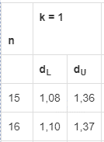
16 | 11.2 | 1.3613161812 | 8.2273318681 | 8.9415533755 | 12.172281295 | 0.92012333009 | 0.94533091681 | 3.84 | 14.73 | 0.92012333009 | 1.0409271915 | 0.014593572926 | 0.84662694257
СУММ | 117.80 | 16.00 | 117.93 | 117.93 | 118.32 | 16.00 | 2.25 | 0.00 | 68.70 | 16.00 | 15.08 | 0.09 | 16.04
СРЗНАЧ | 7.36 | 1.00 | 7.37 | 7.37 | 7.40 | 1.00 | 0.14 | 0.00 | 4.29 | 1.00 | 1.01 | 0.01 | 1.00
 |  |  |  |  |  |  |  |  |  |  | Проверка автокорреляции в остатках
 | b | a |  |  |  |  |  |  |  |  |  | d | 0.0056407754041
Линейн (для T = a + bt) | 0.20942291996 | 5.5907866562 |  |  |  |  |  |  |  |  |  | du | 1.37
 | 0.020903698447 | 0.20212914416 |  |  |  |  |  |  |  |  |  | dL | 1.1
 | 0.87758984025 | 0.38544515431
 | 100.36959178 | 14 |  |  |  |  |  |  |  |  | 0 | < | 0.0056407754041 | < | 1.1
 | 14.911706197 | 2.0799515377 |  |  |  |  |  |  |  |  | Следовательно, есть положительная автокорреляция остатков, H0 отклоняется, с вероятностью P = 0,95 принимается H1

Фактические и теоретические значений уровней временного ряда, полученные по мультипликативной модели

R² | 0.96726213105
Мультипликативная модель объясняет 96,73% общей вариации уровней временного ряда об объёме потребления по кварталу

3. Сделать прогноз на 2 квартала вперед.

t | T | Si | прогнозное значение
17 | 9.1509762955 | 1.0837428339 | 9.9173049839
18 | 9.3603992155 | 0.72981418216 | 6.8313520982

Расчетное значение потребеления электроэнергиии в 17 квартале составляет 9,92
Расчетное значение потребеления электроэнергиии в 18 квартале составляет 6,83

Автокоррел 1 пор
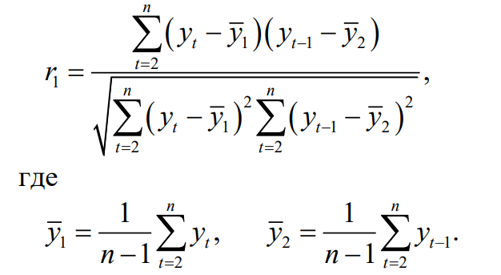
t | yt | yt-1 | yt - ȳ1 | yt-1 - y̅2 | (yt - y̅1)*(yt-1 - y̅2) | (yt - y̅1)² | (yt-1 - y̅2)²
1 | 5.5 | - | - | - | - | - | -
2 | 4.8 | 5.5 | -2.7 | -1.6066666667 | 4.3165777778 | 7.2 | 2.5813777778
3 | 5.1 | 4.8 | -2.4 | -2.3066666667 | 5.5052444444 | 5.6961777778 | 5.3207111111
4 | 9.0 | 5.1 | 1.5 | -2.0066666667 | -3.0367555556 | 2.2901777778 | 4.0267111111
5 | 7.1 | 9 | -0.4 | 1.8933333333 | -0.73208888889 | 0.14951111111 | 3.5847111111
6 | 4.9 | 7.1 | -2.6 | -0.0066666666667 | 0.017244444444 | 6.6908444444 | 4.4444444444E-05
7 | 6.1 | 4.9 | -1.4 | -2.2066666667 | 3.0599111111 | 1.9228444444 | 4.8693777778
8 | 10.0 | 6.1 | 2.5 | -1.0066666667 | -2.5300888889 | 6.3168444444 | 1.0133777778
9 | 8.3 | 10 | 0.8 | 2.8933333333 | 2.3532444444 | 0.66151111111 | 8.3713777778
10 | 5.4 | 8.3 | -2.1 | 1.1933333333 | -2.4900888889 | 4.3541777778 | 1.4240444444
11 | 6.4 | 5.4 | -1.1 | -1.7066666667 | 1.8545777778 | 1.1808444444 | 2.9127111111
12 | 10.9 | 6.4 | 3.4 | -0.70666666667 | -2.4120888889 | 11.650844444 | 0.49937777778
13 | 9.0 | 10.9 | 1.5 | 3.7933333333 | 5.7405777778 | 2.2901777778 | 14.389377778
14 | 6.6 | 9 | -0.9 | 1.8933333333 | -1.6787555556 | 0.78617777778 | 3.5847111111
15 | 7.5 | 6.6 | 0.0 | -0.50666666667 | -0.0067555555556 | 0.00017777777778 | 0.25671111111
16 | 11.2 | 7.5 | 3.7 | 0.39333333333 | 1.4605777778 | 13.788844444 | 0.15471111111
СУММ | 117.8 | 106.6 | 4.4408920985E-15 | -9.7699626167E-15 | 11.421333333 | 64.997333333 | 52.989333333
СРЗНАЧ | 7.4866666667 | 7.1066666667 | 2.9605947323E-16 | -6.5133084111E-16 | 0.76142222222 | 4.3331555556 | 3.5326222222

r1 | 0.19461432726 |  | 0.19461432726

Автокоррел 2 пор
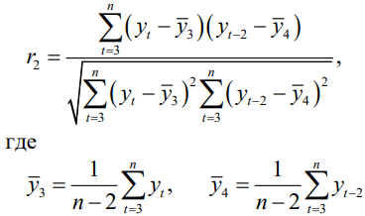
t | yt | yt-2 | yt - ȳ3 | yt-2 - y̅4 | (yt - y̅3)*(yt-2 - y̅4) | (yt - y̅3)² | (yt-2 - y̅4)²
1 | 5.5 | - | - | - | - | - | -
2 | 4.8 | - | - | - | - | - | -
3 | 5.1 | 5.5 | -2.6 | -1.6 | 4.0704591837 | 6.6 | 2.5
4 | 9.0 | 4.8 | 1.3 | -2.3 | -3.0109693878 | 1.7 | 5.2
5 | 7.1 | 5.1 | -0.6 | -2.0 | 1.144744898 | 0.3 | 3.9
6 | 4.9 | 9.0 | -2.8 | 1.9 | -5.3388265306 | 7.7 | 3.7
7 | 6.1 | 7.1 | -1.6 | 0.0 | -0.033826530612 | 2.5 | 0.0
8 | 10.0 | 4.9 | 2.3 | -2.2 | -5.0573979592 | 5.4 | 4.7
9 | 8.3 | 6.1 | 0.6 | -1.0 | -0.6081122449 | 0.4 | 1.0
10 | 5.4 | 10.0 | -2.3 | 2.9 | -6.6566836735 | 5.2 | 8.5
11 | 6.4 | 8.3 | -1.3 | 1.2 | -1.5616836735 | 1.6 | 1.5
12 | 10.9 | 5.4 | 3.2 | -1.7 | -5.4073979592 | 10.4 | 2.8
13 | 9.0 | 6.4 | 1.3 | -0.7 | -0.89668367347 | 1.7 | 0.5
14 | 6.6 | 10.9 | -1.1 | 3.8 | -4.1216836735 | 1.2 | 14.6
15 | 7.5 | 9.0 | -0.2 | 1.9 | -0.3431122449 | 0.0 | 3.7
16 | 11.2 | 6.6 | 3.5 | -0.5 | -1.685255102 | 12.4 | 0.2
СУММ | 117.8 | 99.1 | 0.0 | 0.0 | -29.5 | 57.3 | 52.8
СРЗНАЧ | 7.7 | 7.1 | 0.0 | 0.0 | -2.1 | 4.1 | 3.8

r2 | -0.53649237072

